DUST.TAI.ENver
https://app.dust.tt/w/1616590054/conversation/BMdtc5AFKD

十分な情報が集まりました。英語トレーニング資料を整理してまとめます。

TAI (Trusted AI) Customer Training Materials

Sources: Factsheet: TAI Capabilities [1], TAI Support Forum - Nov 2025 [2], Trusted AI (Confluence) [3], Living User Guide (Draft) [4], OANDA January 2026 CSM Slides [5], TAI Pricing Handbook [6]

1. What is TAI?

TAI (Trusted AI) is Kyriba's embedded agentic AI, purpose-built for treasury and finance teams. Unlike a simple chatbot that merely responds to prompts, TAI is an agentic AI: it plans and executes governed, multi-step treasury workflows on trusted Kyriba data, with explainability, role-based controls, and full auditability.

"TAI helps treasury teams find answers faster, validate data with confidence, and move work forward — without building templates or leaving their workflow."

TAI is part of Kyriba's broader Trusted AI portfolio, which also includes Cash AI, Invoice AI, and Fraud Detection AI.

2. Available Agents

TAI currently provides two intelligent agents embedded directly in the Kyriba platform:

Agent | Description
@Treasury Agent | Empowers users to access data seamlessly, run detailed reports, and simplify day-to-day operations. Powered by 23+ MCP-connected APIs across Cash, Payments, Banks, Accounts, and more.
@Help Agent | An intelligent guide with instant access to the Kyriba knowledge base. Answers navigation questions, explains features, and improves user onboarding.

@Treasury Agent — Primary Use Cases

Producing reporting and analysis
Reducing time to investigate cash breaks
Monitoring payment statuses in real-time
Running and interpreting reports from the Report Library

@Help Agent — Primary Use Cases

Answering "how to" questions directly from Kyriba's Online Help
Supporting new users at implementation
Assisting day-to-day maintenance (e.g., adding a new bank)
Reducing the need to contact Kyriba support

3. Key Capabilities

🔍 Discover

Universal access: Engage TAI anywhere in Kyriba using plain language
Live information: Ask for balances, payment statuses, and bank statements — no downloads required
System awareness: Ask TAI what reports and connections it can currently see in your environment
Agent framework: @treasury analyst agent and @help agent (more pre-built agents planned)

📊 Analyze

Transparent results: Review the steps and sources TAI used for each answer
Cash reconciliation: See reconciliation rates, spot unreconciled/on-hold transactions, and understand their impact on cash
Variance insights: Surface Proof of Cash variances and identify critical issues with suggested next steps
Forecast variance: Compare forecasts to actuals over custom periods (day-over-day, week-over-week)

⚡ Act

Report automation: Have TAI run specific Kyriba reports (e.g., Bank Connectivity Cockpit) to confirm expected statements
Payment visibility: Show payments pending approval with amounts, recipients, and approval levels
Guided reconciliation: Identify on-hold transactions and follow TAI's guidance to the right Kyriba tools

📤 Share

Export ready: Download results to Excel or CSV directly from TAI
Visuals on demand: Generate charts and download images or underlying data

❓ Get Help

TAI Help: Use the Help button for answers from the Kyriba Online Help portal with semantic search
Cross-check any number: Ask TAI to compare its result with any available Kyriba report and reconcile differences

4. Why "Trusted" AI — Security

A major concern for AI adoption in finance is data security. TAI uses a security-first architecture:

Embedded LLM: Hosted on Kyriba's own infrastructure (Databricks, using Anthropic Claude Sonnet as the primary model), not on public AI services
No customer data used for model training — ever
Data stays in the trusted environment: Customer financial data never leaves the Kyriba/AWS environment
Human oversight at the forefront: TAI acts only within the user's access profile; no actions are possible without human approval
Full transparency: Query logic and data processing are visible and auditable

5. How to Use TAI

Getting Started

To query the @treasury agent: Simply start typing your question in the input line
To use the @help agent: Click the ? icon under the input line

Interface Features

Charts: Select data from a table, right-click, choose "Chart Range", and pick a chart type
Thinking Steps: Click "Display thinking steps" in the generated reply to see TAI's step-by-step reasoning
Report interactions: Execute and interact with reports and process templates directly in TAI
Export: Download results to Excel or CSV

Activating TAI (Admin)

1. Go to Access Profile > Portal > Resource > TAI Agents to grant access
2. Assign the TAI Agents service in the Product Subscriptions screen

6. How to Ask Good Questions (Prompt Best Practices)

The quality of TAI's response depends greatly on the quality of the question asked.

❌ Bad Example

"Are there errors in my forecasts?"

Problems: No time period, no account scope, vague definition of "error", unclear expected output.

✅ Good Example

"For subsidiary ABC Corp, for the last week, identify all cashflows with status 'Confirmed Forecast' that do not have a matching cashflow with status 'Actual' in the same period. Use the 'Cashflow Forecast vs Actuals' report as the primary source. List these unmatched forecasts as potential errors."

Tips for Better Prompts

Specify the time period (e.g., "last week", "Q3 2025", "month of October")
Specify the entity or scope (e.g., subsidiary name, currency, country)
Use Kyriba terminology where possible (e.g., "Confirmed Forecast", "Actual", "Budget Code")
Specify the expected output format (e.g., "list", "table", "chart")
Use specific report names if you know them

7. Example Queries

Simple Queries (Single interaction)

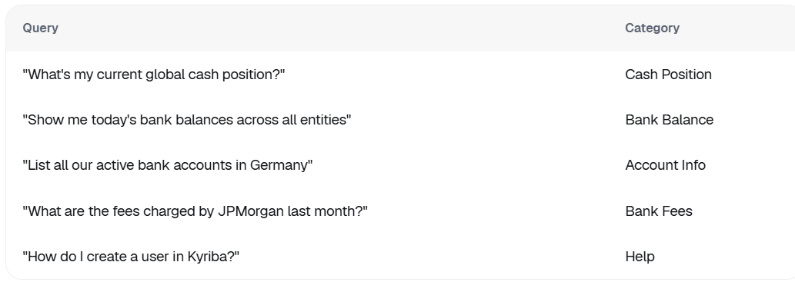
Query | Category
"What's my current global cash position?" | Cash Position
"Show me today's bank balances across all entities" | Bank Balance
"List all our active bank accounts in Germany" | Account Info
"What are the fees charged by JPMorgan last month?" | Bank Fees
"How do I create a user in Kyriba?" | Help

Conversational (Multi-turn)

"Show me next week's cash forecast" → "What are the main drivers of the variance?"
"What's our Q3 liquidity projection?" → "How does this compare to last quarter?"
"Display cash flow by entity" → "Which entity has the highest outflow?"

Complex Multi-Step Workflows

1. "Analyze our global cash position"
2. "Identify surplus cash by region"
3. "Recommend optimal investment opportunities"
4. "Prepare investment proposal for CFO review"

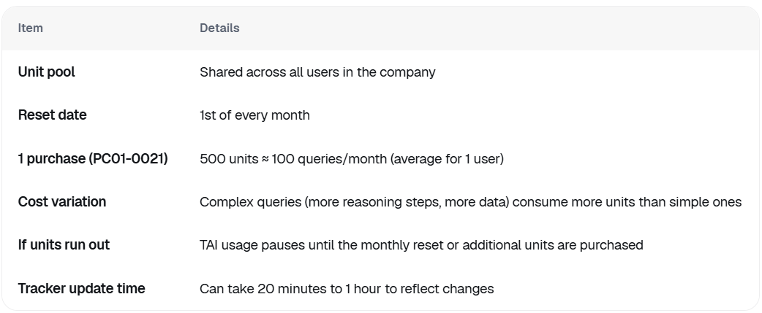
8. Understanding Kyriba Units

TAI uses pooled Kyriba Units at the company level:

Item | Details
Unit pool | Shared across all users in the company
Reset date | 1st of every month
1 purchase (PC01-0021) | 500 units ≈ 100 queries/month (average for 1 user)
Cost variation | Complex queries (more reasoning steps, more data) consume more units than simple ones
If units run out | TAI usage pauses until the monthly reset or additional units are purchased
Tracker update time | Can take 20 minutes to 1 hour to reflect changes

Note: Consultant users accessing TAI on behalf of customers do consume customer units. Support/Hotline access does not.

9. Important Notes and Limitations

TAI works only on the new Kyriba UI — customers must upgrade to use TAI
TAI is currently optimized for cash management queries; payment queries may vary in quality
TAI's answers reflect only the data, reports, and connections accessible in your specific environment
TAI can connect to a select set of external services. Ask "What can you access?" to see the current list in your environment
AI can occasionally produce inaccurate results (hallucinate). Always verify important figures independently using Kyriba reports

Legal Disclaimer: TAI content is generated using AI. Kyriba does not guarantee accuracy, completeness, or reliability of AI-generated outputs. Customers are advised to verify AI output independently before relying on it.

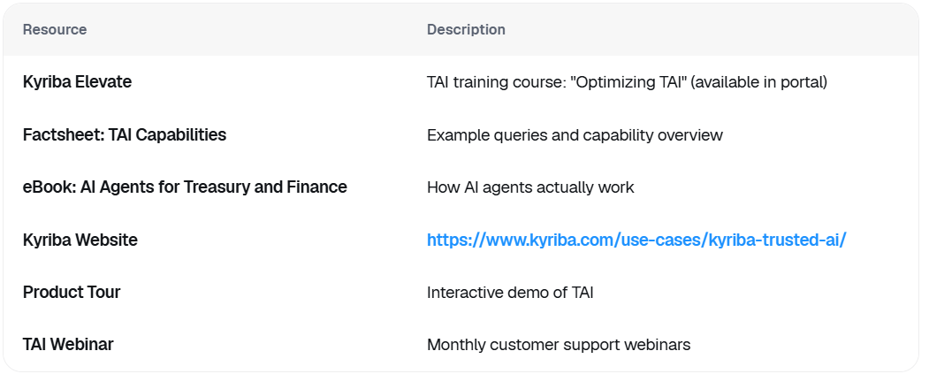
10. Additional Resources

Resource | Description
Kyriba Elevate | TAI training course: "Optimizing TAI" (available in portal)
Factsheet: TAI Capabilities | Example queries and capability overview
eBook: AI Agents for Treasury and Finance | How AI agents actually work
Kyriba Website | https://www.kyriba.com/use-cases/kyriba-trusted-ai/
Product Tour | Interactive demo of TAI
TAI Webinar | Monthly customer support webinars

まとめ（テキスト情報の整理結果）

以下のソースから情報を収集・整理しました：

1. Factsheet: TAI Capabilities.docx [1] — 機能一覧・クエリ例・セキュリティ説明
2. TAI Support Forum - Nov 2025 [2] — ユニットの仕組み・トラブルシューティング・プロンプトのコツ
3. Trusted AI (Confluence) [3] — 製品概要・テクノロジースタック・チーム情報
4. Living User Guide (Draft, Feb 2026) [4] — UIの使い方・アクティベーション手順・詳細機能説明
5. OANDA / December 2025 CSM Slides [5] [7] — 顧客向けプレゼンテーション内容
6. TAI Pricing Handbook [6] — ワークフロー改善・価格説明

この資料をベースに、スライド資料・ハンズオンガイド・FAQ集などのフォーマットに展開することが可能です。どのような形式のトレーニング資料にしたいかお知らせいただければ、さらに具体的な形に仕上げます。
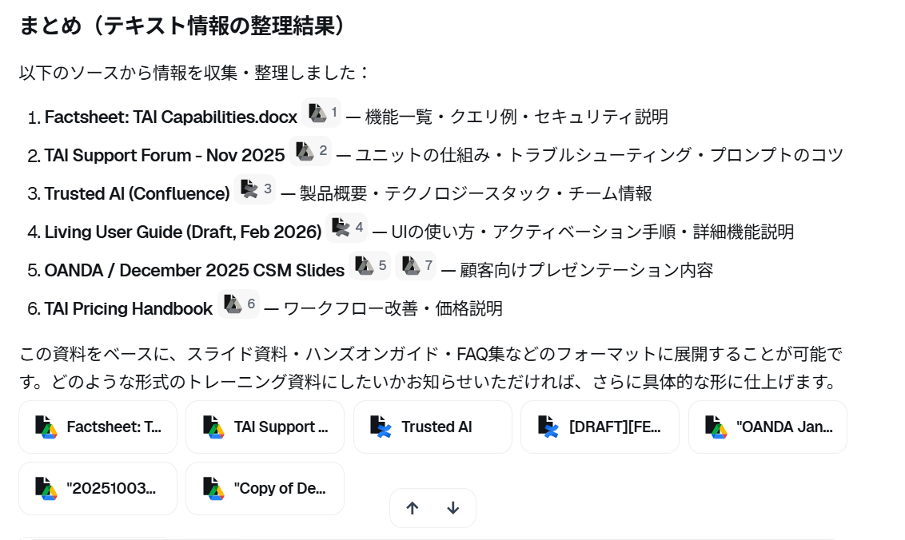

References:
[1] Factsheet: TAI Capabilities.docx
[2] TAI Support Forum - Nov 2025
[3] Trusted AI
[4] [DRAFT][FEB26] Living User Guide
[5] "OANDA January 2026 CSM Slides" (1 chunks)
[6] "20251003_handBook_TAI-Pricing_TC_AB" (1 chunks)
[7] "Copy of December 2025 CSM Slides" (1 chunks)

Dust.EN.ScreenShot
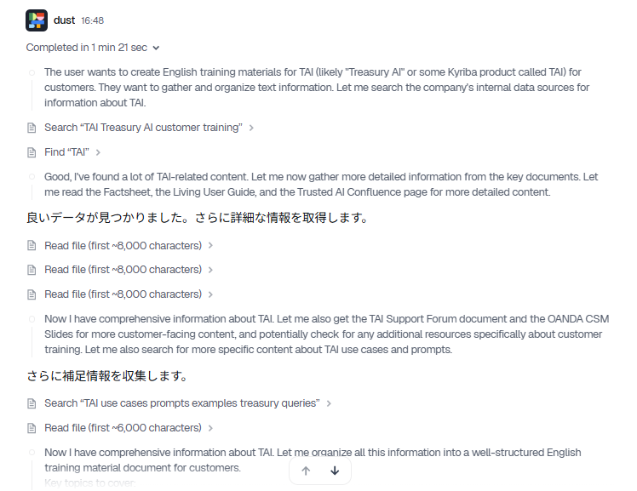
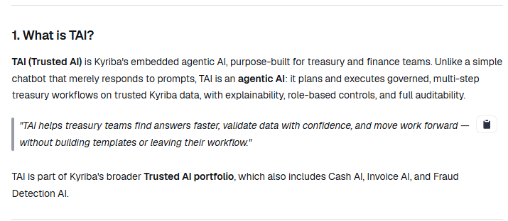
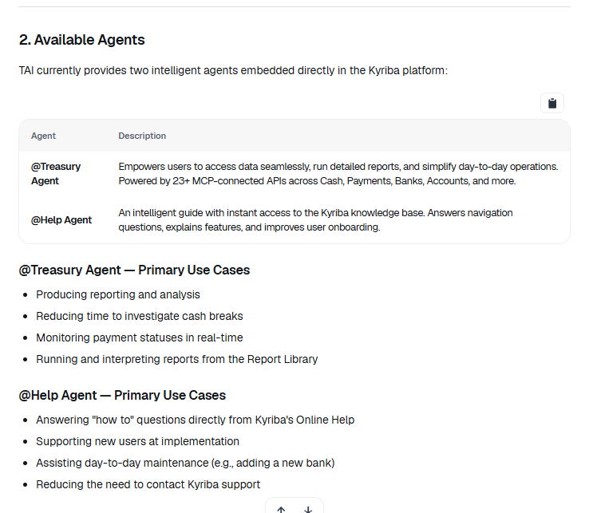
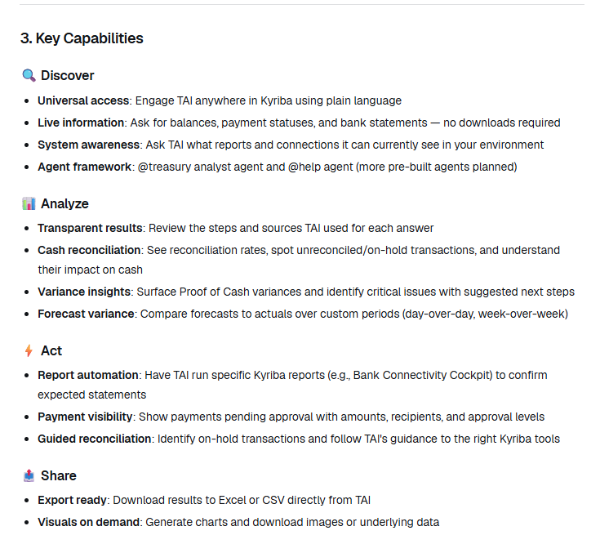
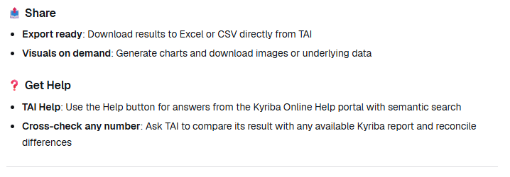
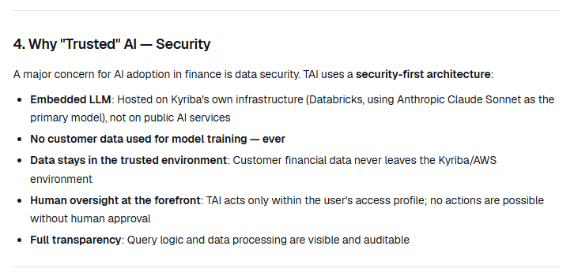
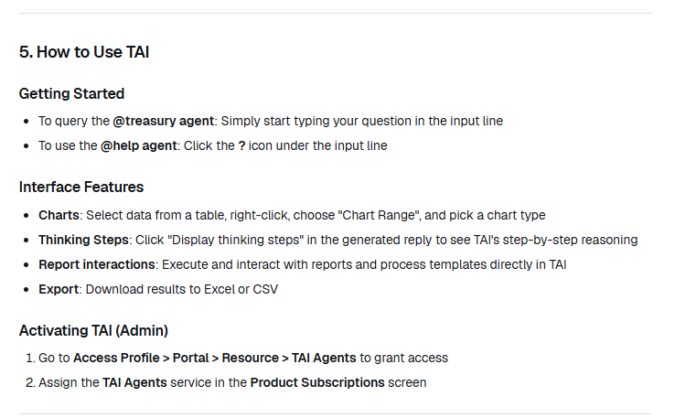
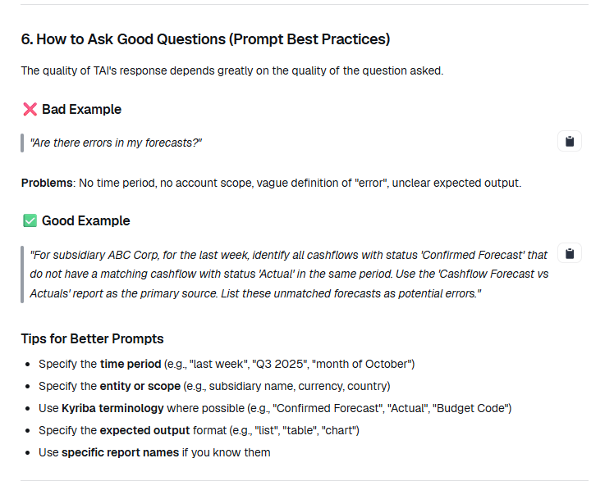
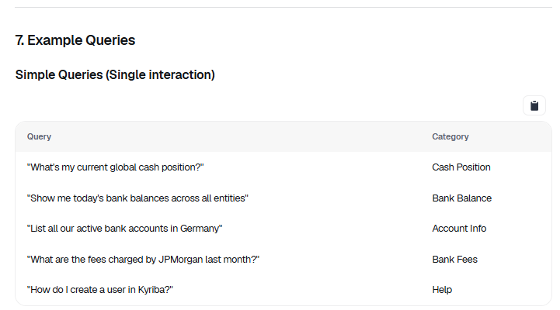
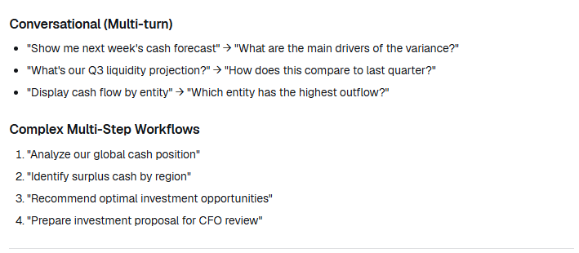
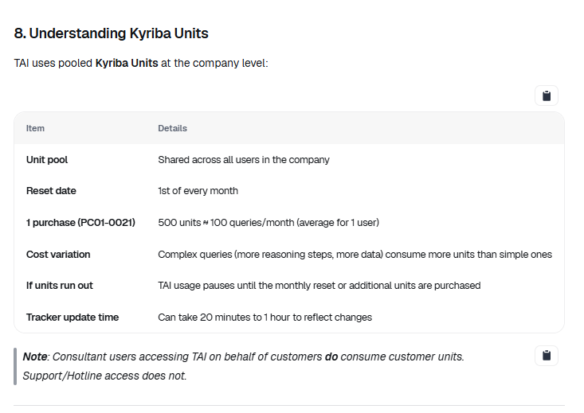
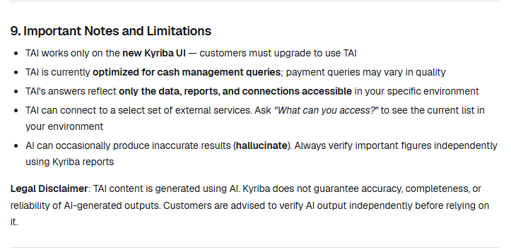
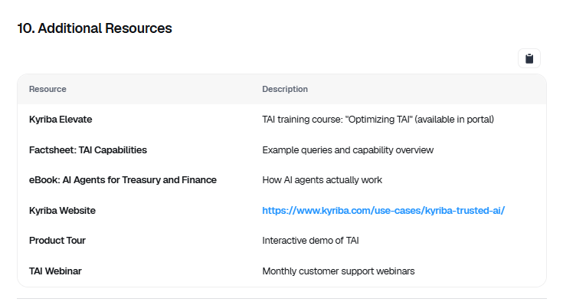
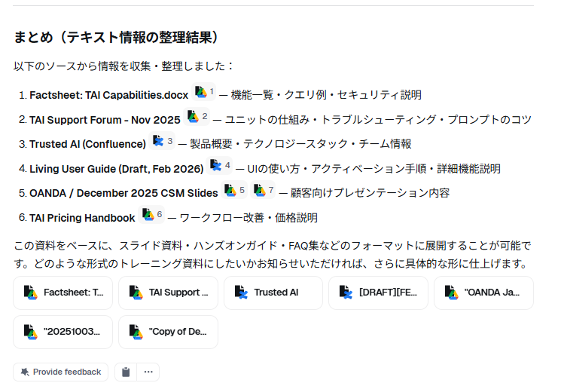
https://app.dust.tt/w/1616590054/conversation/BMdtc5AFKD

Dust.JA.image
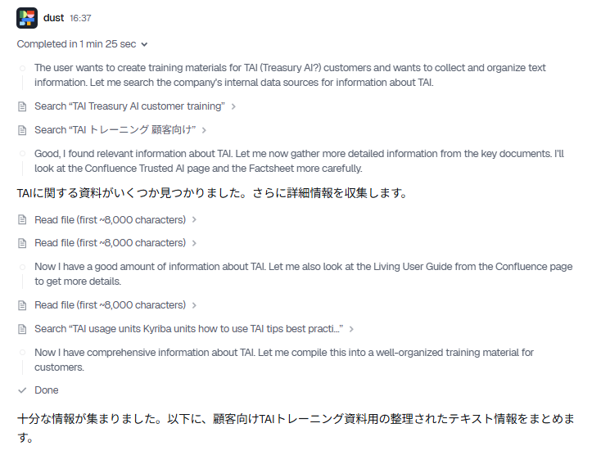
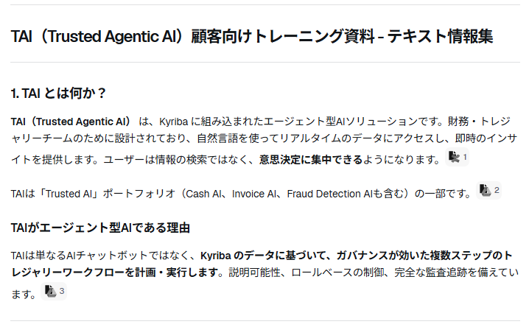
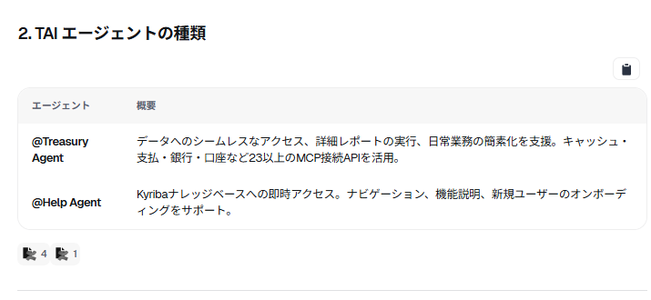
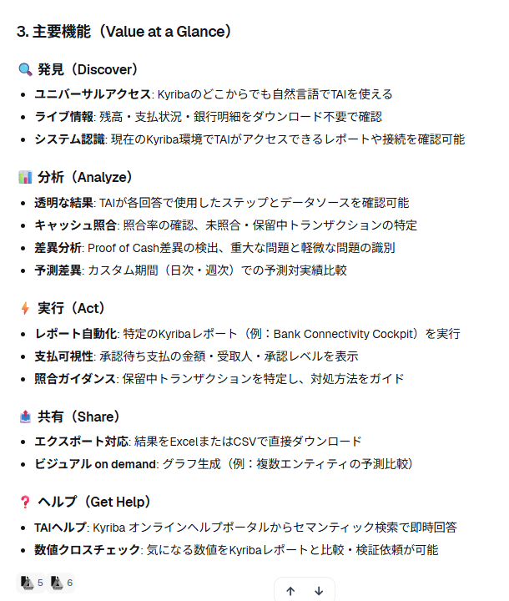
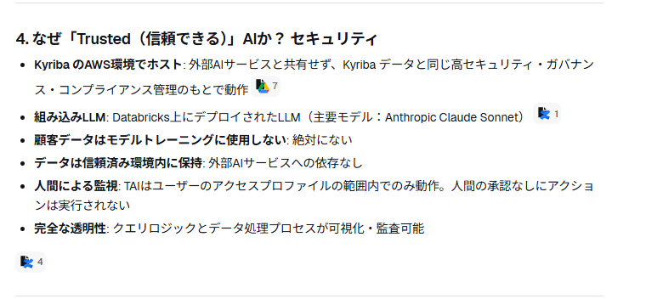
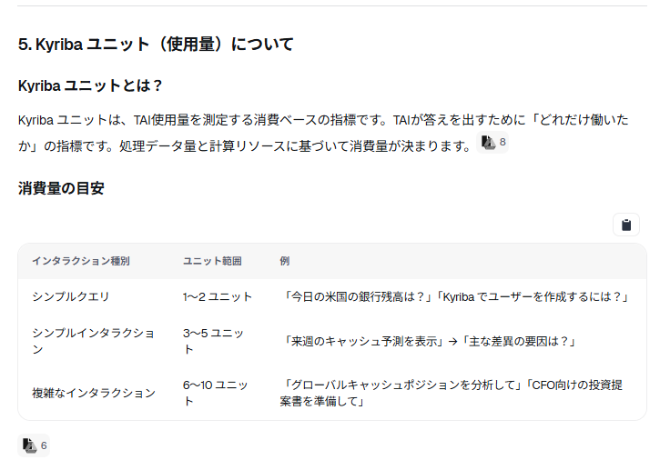
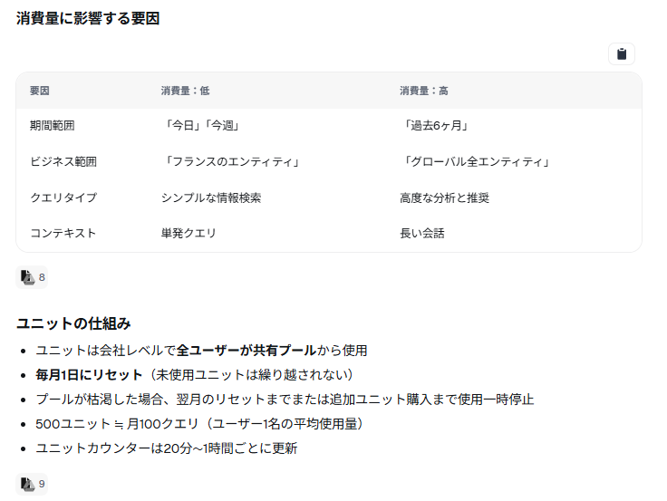
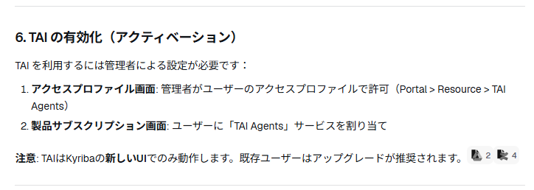
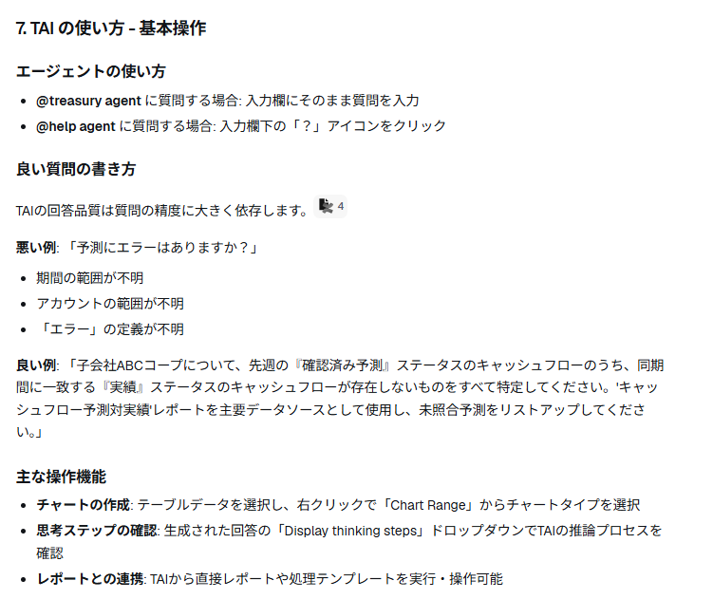
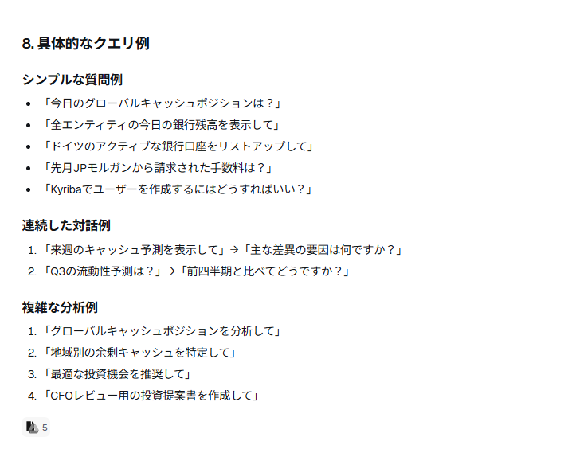
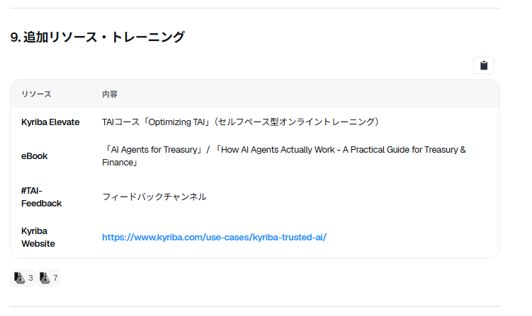
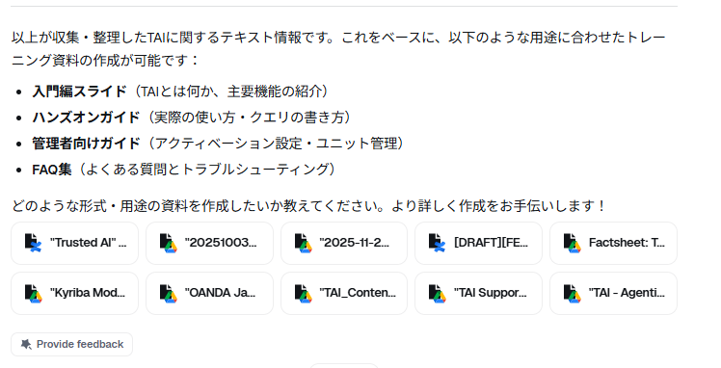
https://app.dust.tt/w/1616590054/conversation/oY1bIenc04

Gemini1
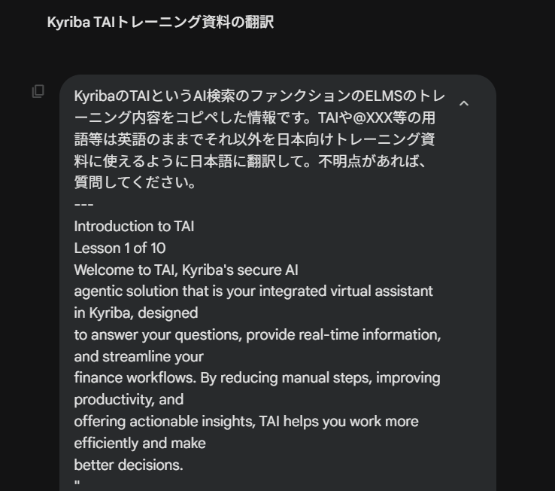

https://gemini.google.com/app/f99332c3e7fbae0b

KyribaのTAIというAI検索のファンクションのELMSのトレーニング内容をコピペした情報です。
TAIや@XXX等の用語等は英語のままでそれ以外を日本向けトレーニング資料に使えるように日本語に翻訳して。不明点があれば、質問してください。

---
英文原本貼り付け

Kyribaの次世代AI機能「TAI」に関するトレーニング資料の翻訳案を作成しました。
ご指定通り、TAI、@Treasury、@Help などの固有名詞や関数名、プロトコル名は英語のまま維持し、日本のユーザーが理解しやすい自然なビジネス日本語に整えています。

Lesson 1: TAIのご紹介
TAIへようこそ。TAIは、Kyribaに統合されたセキュアなAIエージェント・ソリューションであり、皆様のバーチャルアシスタントです。質問への回答、リアルタイム情報の提供、財務ワークフローの効率化を目的として設計されています。手作業を減らし、生産性を向上させ、実用的なインサイト（知見）を提供することで、より効率的な業務遂行と、より適切な意思決定を支援します。
TAIができること
TAIがどのように日々の財務業務をサポートし、ワークフローに価値をもたらすかを確認しましょう。
リアルタイムの質問に回答
財務に関する質問に即座に反応し、正確で最新の情報を提供します。資金ポジションの確認や支払ステータスのチェックなど、遅延なく回答を得ることで、自信を持って迅速な意思決定を行えます。
クリック数の削減と時間の節約
定型的な問い合わせやタスクを処理することで、情報にアクセスするためのステップを最小限に抑えます。メニューの操作時間を減らし、戦略的な業務に集中できるようになります。
実用的なインサイト（Actionable Insights）の提供
単なる回答にとどまらず、データに基づいたトレンドの特定や、次に取るべきステップの提案を行います。
Kyribaの機能を最大限に活用
アプリケーションのウィンドウ内で即座にガイダンスを提供します。現在の操作画面に関わらず、オンラインヘルプ（Online Help）のドキュメントから明確な解説を引き出します。
財務チームにとっての主なメリット
1. 財務コンテキストを容易に理解: 自然な言葉で質問やアクションをリクエストできます。TAIは財務用語を理解し、文脈に沿った正確な回答を生成します。
2. インサイトによる生産性向上: 財務ニーズに合わせたリアルタイムの回答により、操作の手間を省きます。
3. 即座なナレッジヘルプ: オンラインヘルプを活用し、製品知識に関する質問に信頼できるソースから回答します。
4. エンタープライズグレードのセキュリティ: Kyribaの堅牢なセキュリティフレームワークに基づいて構築されており、権限、承認、監査証跡が安全に管理されます。
5. 推論の透明性: すべての回答の背後にあるロジックをThinking Steps（思考プロセス）で詳細に確認できます。
Kyribaにおけるあなたのバーチャルアシスタント
TAIは「あなた自身の拡張」であると考えてください。定型的なリクエストを迅速かつ正確に処理する右腕として機能し、あなたがより価値の高い業務に専念できるようにします。
使いこなしのヒント:
TAIをより良く活用するために、背景（コンテキスト）を共有し、目的を明確にし、対話を繰り返してください。指示が具体的なほど、より迅速で優れた結果が得られます。
「ブラックボックス」の解消
AIが信頼されない大きな理由は「ブラックボックス」問題（入力と出力は見えても、その過程が見えないこと）にあります。TAIはこの概念を完全に覆します。すべての結果において、回答の背後にある正確なステップとロジックを「内部（Under the hood）」まで確認できる透明性を備えています。
人間のアナリスト: 通常、最終的なレポートのみを受け取ります。
TAIアナリスト: 結果とともに、すべての計算プロセスと推論の根拠を確認できます。
組み込まれたセキュリティと権限
人間に対しては「指示に従うこと」を信頼しますが、TAIに対するルールはさらに厳格です。TAIの権限は、ユーザー自身のアクセスプロファイルとデータ権限に直接紐づいています。
TAIはあなたに代わって行動しますが、あなたの権限の範囲を超えることは決してありません。
信頼のアーキテクチャ：Kyriba TAIの違い
Kyribaは「Contained AI（プラットフォーム内蔵型AI）」を採用しています。
Connected AI (他社ツール等): 機密性の高い財務データがインターネットを通じて外部のAIモデルに送信されるリスクがあります。
Contained AI (TAI): AIの「脳」が保護されたプラットフォーム内に組み込まれています。データはKyribaから外に出ることはなく、監査された安全な環境内に留まります。
「脳が体の中に存在すれば、反射をコントロールできる」
— Felix Grevy, SVP, Kyriba Product AI

Lesson 2: TAIへのアクセスを有効にする
TAIを購読した後、アクセスプロファイルの設定で機能を有効にする必要があります。
設定パス: Core Data > Admin > Security > Define access profile
該当するプロファイルの機能ツリーから Portal > Resources > TAI Agents を選択します。
注意: TAIは現在、新しいUI（New UI）のみでサポートされています。旧UIにもボタンが表示される場合がありますが、旧UIの制約により動作しません。

Lesson 3: TAIの使い方
AI Agents（AIエージェント）
現在、2つの特化型エージェントが利用可能です。
@Treasury (財務オペレーション・エージェント)
あなたに代わってアプリケーションを操作します。データの検索、レポートの実行、結果の読み取りを行い、必要な情報を抽出します。質問をすると、デフォルトでこのエージェントが対応します。
@Help (ヘルプ・アシスタント)
ヘルプドキュメントへの即時アクセスとトラブルシューティングを提供します。入力欄の「？」アイコンをクリックして有効にします。
Thinking Steps（思考プロセス）
質問をすると、回答とともに「Thinking Steps」という展開可能なセクションが表示されます。
ここを展開することで、TAIがどのように回答を導き出したか（使用したツールやプロセス）を詳細に確認でき、情報の信頼性を担保します。
チャット履歴（Chat History）
TAIは会話の履歴を自動的に保存します。
New chat: 現在のチャットを終了し、新しいコンテキストを開始します（新しいトピックを始める際に推奨）。
Clear chat / Clear All chats: チャットの削除。

Lesson 4: クエリとベストプラクティス
@Treasury は MCP (Model Context Protocol) を使用してデータにアクセスします。
1. Instant Data retrieval (即時データ取得): アプリケーションからライブデータを直接取得します。
2. Report analysis (レポート分析): 設定済みのレポートを実行し、その結果を要約します。
効果的なプロンプトの書き方
プロンプトとは、AIへの指示のことです。具体的であるほど精度が高まります。
良い例: 「forecasts（予測）を含めて、今日の口座XYZのキャッシュバランスを教えてください」
悪い例: 「口座XYZの残高は？」
レポートMCP活用のヒント
APIで直接取得できない複雑なデータについては、レポート機能を使います。
レポートの説明欄に「TAI」というキーワードを含めると、TAIがそのレポートを優先的に参照します。
「キャッシュ1」のような名前ではなく、「地域別子会社キャッシュポジション」のような具体的な名称を付けるとAIが識別しやすくなります。

Lesson 5: 回答の分析 - Thinking Steps
TAIは単に回答するだけでなく、「計画（Plan）→実行（Act）→観察（Observe）→分析（Analyze）」のサイクルを繰り返します。
1. Plan: リクエストを分析し、アプローチを決定。
2. Act (MCP Call): ツール（API等）を使用。
3. Observe: 実行結果を確認。
4. Analyze data (Python/Pandas): データの加工や数学的計算を実行。
5. Refine: 回答が明確で正確かセルフチェック。不十分ならステップ1に戻る。
6. Answer: 最終的な回答を提示。
注意点：制限事項
正確な計算: AI（LLM）は複雑な計算が苦手な場合があります。TAIは精度を保証するために専用の計算ツールを使用しますが、必要に応じて計算プロセスの再確認をTAIに依頼してください。
ハルシネーション（もっともらしい嘘）: すべてのLLMと同様、TAIも誤った情報を生成する可能性があります。重要な結果は必ずThinking Stepsやソースを確認し、ダブルチェックを行ってください。

Lesson 8: アクセス権限とデータ権限
TAIは「セキュリティ・ファースト」で設計されています。
データ権限: あなたが見る権限のないデータ（例：担当外の会社の残高）をTAIが教えることはありません。
アクセスプロファイル: あなたが使用を許可されていない機能（例：ユーザー設定画面）に関するアクションをTAIが実行することはありません。
「Kyribaの画面上でできないことは、TAIを通じてもできない」という原則を覚えておいてください。

Lesson 9: 活用シーンのヒント
組織構造の把握: 「Kyribaに登録されている法的実体は何社あるか？どの国に所在しているか？」
銀行関係の把握: 「グループ全体でいくつの銀行と取引があるか？過去90日間活動がない口座はあるか？」
通貨エクスポージャー: 「現在の通貨別のキャッシュバランスの内訳は？」
内部統制の確認: 「誰が支払承認権限を持っているか？単独署名権限者はいるか？」
流動性サマリー: 「今日時点のグループ全体のキャッシュポジションをEUR換算で集計してほしい。マイナス残高のエンティティはあるか？」
CFO向けエグゼクティブサマリーの作成: 「これまでの調査結果をまとめて、リスク、内部統制の評価、推奨アクションを含むサマリーを作成してほしい。」

不明点や、特定の用語（業務用語など）の修正希望がございましたら、お気軽にお知らせください。

Gemi2
https://gemini.google.com/app/f99332c3e7fbae0b
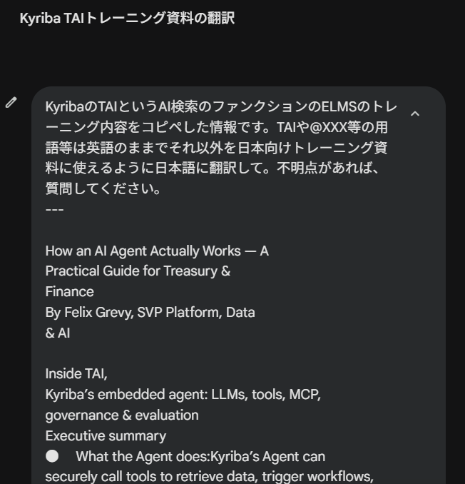

KyribaのTAIというAI検索のファンクションのELMSのトレーニング内容をコピペした情報です。
TAIや@XXX等の用語等は英語のままでそれ以外を日本向けトレーニング資料に使えるように日本語に翻訳して。不明点があれば、質問してください。

---

英文原本貼り付け

KyribaのAIエージェントの仕組みに関するトレーニング資料（Lesson 10）の翻訳案を作成しました。
専門的な概念（LLM、プロンプト、トークンなど）を日本の財務担当者が理解しやすいよう、正確かつ自然なビジネス日本語で構成しています。ご指定通り、TAIや@Treasury、MCPなどの用語は英語のまま維持しています。

Lesson 10: AIエージェントの仕組み — 財務・資金管理の実践ガイド
執筆：Felix Grevy（プラットフォーム・データ・AI担当シニア・バイス・プレジデント）
Kyribaに組み込まれたエージェント「TAI」の内側：LLM、ツール、MCP、ガバナンス、および評価について。
エグゼクティブ・サマリー
エージェントの役割: Kyribaのエージェントは、ツールを安全に呼び出してデータを取得し、ワークフローを起動し、結果を分析します。これらはすべて、お客様がすでにKyribaで定義している権限と制御の範囲内で行われます。
ビジネス価値: キャッシュ可視化の高速化、分析の補助、そして追跡可能なソース（情報源）と完全な監査可能性を備えた意思決定支援を提供します。
重要性: 財務リーダーは、信頼性、コンプライアンス、または制御を損なうことなく、迅速かつ自信を持って行動するためのスピードを得ることができます。
なぜ今、財務においてエージェントが必要なのか？
財務の意思決定は、「時間に追われ」「データ量が多く」「ポリシーによる制約」があります。エージェントは、以下のような場面で真価を発揮します。
銀行残高、資金予測、買掛金など、複数システムのデータを即座に集計する。
為替（FX）エクスポージャー、差異分析、流動性の余裕度など、反復的な分析をオンデマンドで実行する。
適切な承認とガードレール（制約）を維持した上で、余剰資金の移動や回収の加速などの次のアクションを提案する。
エージェントをKyriba内部に組み込むことは、エージェントが「ユーザーに許可された情報のみを参照」し、「既存のロールと権限を使用」し、他のワークフローと同様に「監査証跡を残す」ことを意味します。
結論： エージェントは「ポリシーを理解しているチームメイト」です。対話し、行動し、そのプロセスを証明します。

エージェントはどのように動くのか？
エージェントはユーザーのリクエストを解釈し、「Chain of Thought（思考の連鎖）」と呼ばれる推論プロセスに入ります。問題をステップごとに分解し、どのツールやデータソースが役立つかを特定して呼び出し、結果を観察して、必要に応じて計画を修正します。このループは、信頼できる完全な回答が得られるまで繰り返されます。
Large Language Model (LLM) — 大規模言語モデル
エージェントの核となるのは、推論と計画を行う「脳」であるLLMです。
LLMは2017年のGoogleの研究論文「Attention Is All You Need」で導入された「トランスフォーマー」アーキテクチャによって飛躍的に進化しました。ルールを直接プログラミングするのではなく、膨大なテキストデータから言語の統計的パターンを学習します。
パラメータ: ニューラルネットワーク内の調整可能な「重み」です。最新のモデルでは1,000億（100 Billion）を超えるパラメータを持ち、より複雑なパターンを捉えることができます。
RLHF (Reinforcement Learning with Human Feedback): 人間が回答をレビューし、より正確で関連性が高く、ユーザーの期待に沿ったものになるようモデルを微調整するプロセスです。
Tokens（トークン）
LLMは言語を「トークン」という単位で処理します。モデルの主なタスクは、それまでに現れたトークンに基づき、次に来る統計的に適切なトークンを予測することです。このプロセスを推論（Inference）と呼び、リアルタイムでの対話を可能にします。
Prompt（プロンプト）と Context Window（コンテキストウィンドウ）
Prompt: タスクを定義する入力テキストです。
Context Window: LLMが一度に考慮できるテキスト量の制限です。現在のモデルは、数ページ分から本一冊分（20万トークン以上）まで対応していますが、制限を超えると古い情報を保持できなくなります。
Tools（ツール）
初期のAIは学習データが古い（カットオフ日がある）という弱点がありましたが、現在は「ツール」を呼び出すことでこれを克服しています。
例えば「明日の天気は？」と聞かれた場合、LLMはリアルタイムの気象データ取得ツールを呼び出し、その結果を回答に統合します。TAIにおいても、ツールはシステムを観察し、アクションを実行するための手段となります。

Kyribaのアーキテクチャ
財務プロフェッショナルが求める「安全性」と「信頼」を届けるため、Kyribaは以下の要素で構成されています。
1. Agentic Orchestration（エージェントのオーケストレーション）:
推論ループ（Plan → Act → Observe → Refine → Answer）を、説明可能で監査可能なワークフローを構築するためのフレームワーク（LangChainやLangGraph）で制御しています。
2. LLMの選定:
複雑なクエリに対応するため、1,000億以上のパラメータを持つ最先端のLLMを活用しています。また、「LLM-as-a-Judge」技術を用いて、財務に関する質問に最も適したモデルを選別しています。
3. 安全性とコンプライアンス:
LLMはKyribaの安全な環境（DatabricksおよびAWS）内にプライベートにホストされています。顧客データが外部に漏れたり、AIの学習に使用されたりすることはありません。
4. MCP（Model Context Protocol）によるツール呼び出し:
Anthropic社が提唱した業界標準であるMCPを採用しています。これは「AIのためのUSB-C」のようなもので、LLMがAPIを呼び出すための共通規格です。TAIは常にユーザーのデータ権限と職務分掌を尊重してAPIを実行します。

実践例：
「金曜日までに1,000万ドルを安全に確保するには、どこから資金を出すべきか？」
リクエストの理解: 金額、期限、通貨、エンティティ、および投資ガイドラインなどのポリシーを解析します。
計画（Plan）: エンティティのリスト、銀行残高、予測される入出金、確定済みの支払い、利用可能なクレジット枠を取得することを決定します。
ツールの特定と呼び出し: MCPツールを使用して、各エンティティの残高取得 getBankBalances や、7日間の予測取得 getForecast を実行します。
分析: 銀行・口座ごとの流動性の余裕度を計算し、為替の影響や最低維持残高、ポリシー制限を考慮します。
オプションの提案: 「今日、エンティティAからBへ620万ドル移動。明日、380万ユーロを米ドルに転換。ファシリティCから100万ドル引き出す」といった案を提示します。
アクション（要承認）: ユーザーが承認すれば、Kyriba内で直接アクションを実行します。

権限、プライバシー、コントロール（譲れない原則）
ロールベースのアクセス制御: TAIは、ユーザーがKyriba内で許可されていること以外は参照も実行もできません。
最小権限の原則: ツールごとに厳格なスコープが設定されています（例：支払いの「参照」はできるが「作成」はできない、など）。
透明性とロギング: すべての推論ステップは「Thinking Steps」としてユーザーに可視化され、どのツールが呼ばれたかを確認できます。
Human-in-the-loop: AIは「推奨」しますが、最終決定は常に「人間」が行います。
留意すべき制限事項
コンテキストウィンドウ: トピックが変わる際は、「New Chat」を開始してウィンドウをリセットするのが最適です。
ハルシネーション（幻覚）: LLMはもっともらしい嘘をつくことがあります。これを防ぐため、TAIは常にツールの出力やレポートに回答の根拠を置いていますが、重要な結果は必ずユーザーによるダブルチェックが必要です。
数学的計算: LLMは計算そのものは不得意なため、TAIは専用の「計算機ツール」を使用して、正確で監査可能な計算結果を担保しています。
結論
TAIは、単なるチャットボットではなく、信頼・コンプライアンス・制御のガードレール内で思考し、計画し、行動する「インテリジェントなアシスタント」です。
CFOや財務チームは、Confidently（自信を持って）AIを活用し、複雑な流動性の問題への回答を得て、キャッシュ管理を最適化し、アクションを起こすことができます。

TAIの詳細を学び、財務・資金管理を次のレベルへ引き上げましょう。

Gemi3
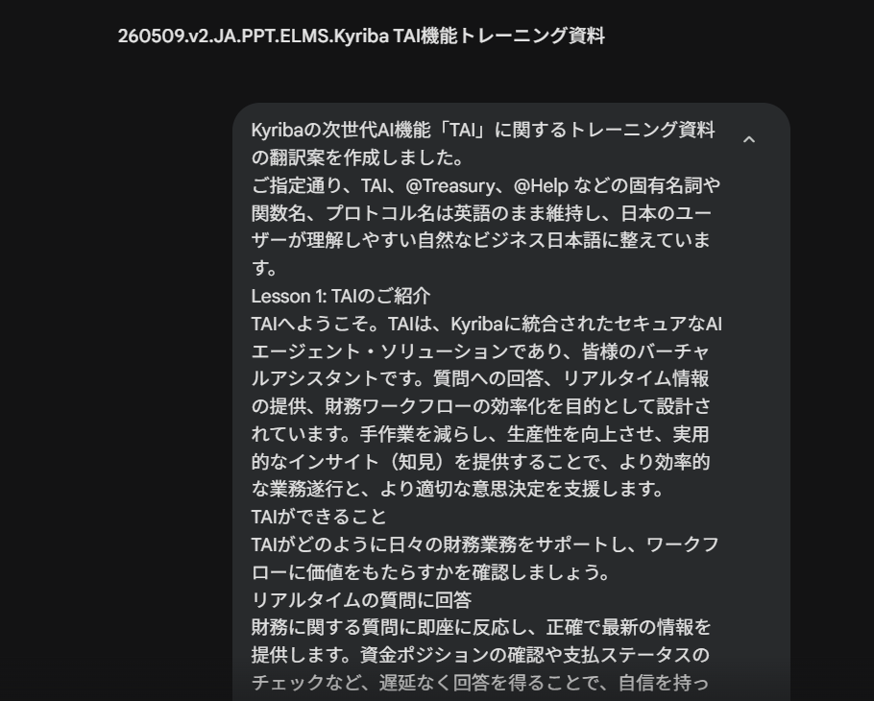
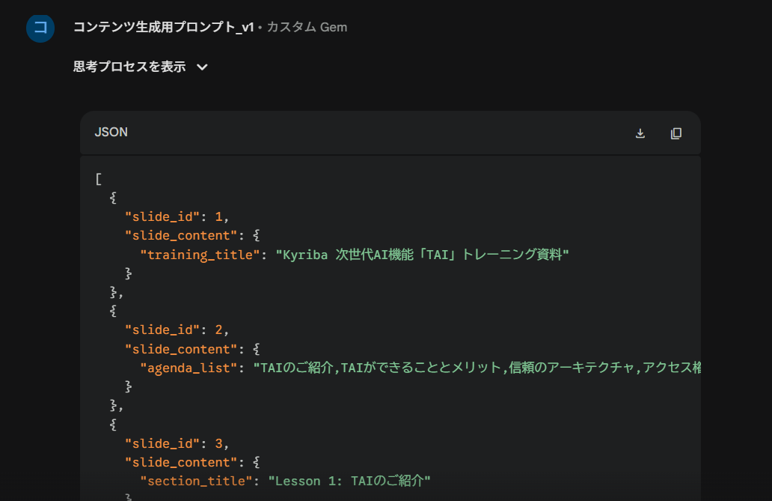
https://gemini.google.com/gem/9e57f5d1429f/382e3804d0fb78d1

GEmi4
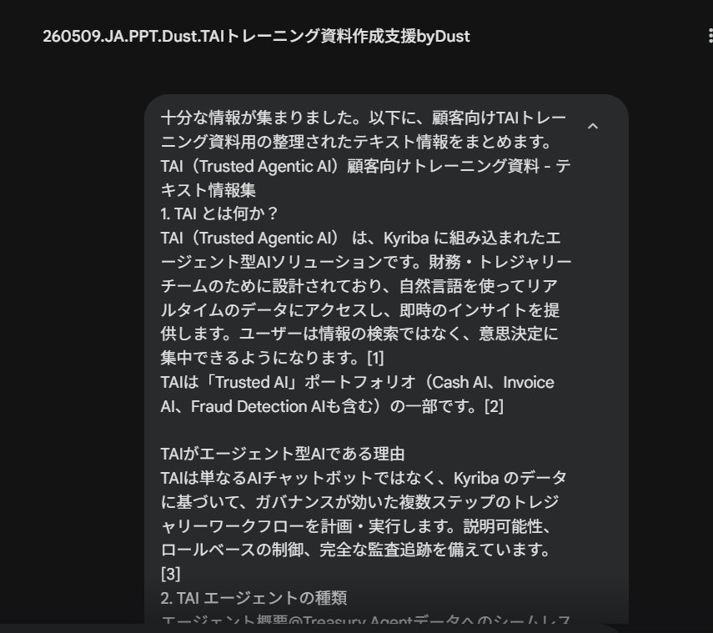
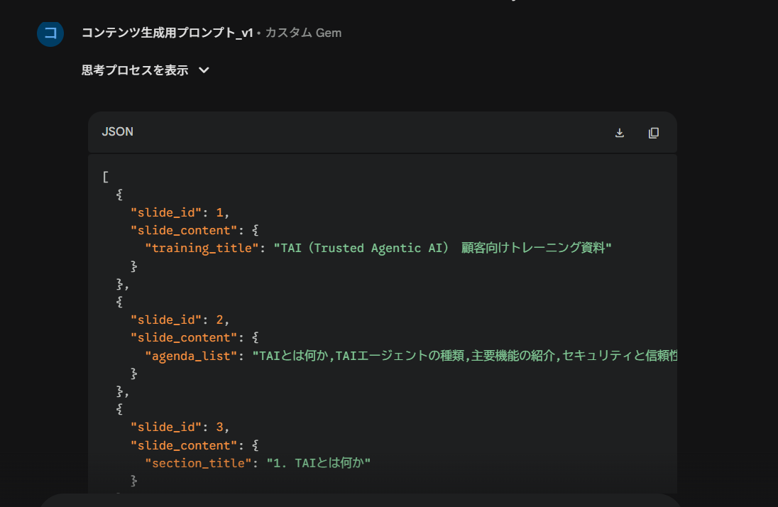
https://gemini.google.com/gem/9e57f5d1429f/86e126c1d77ab021

Gemi5
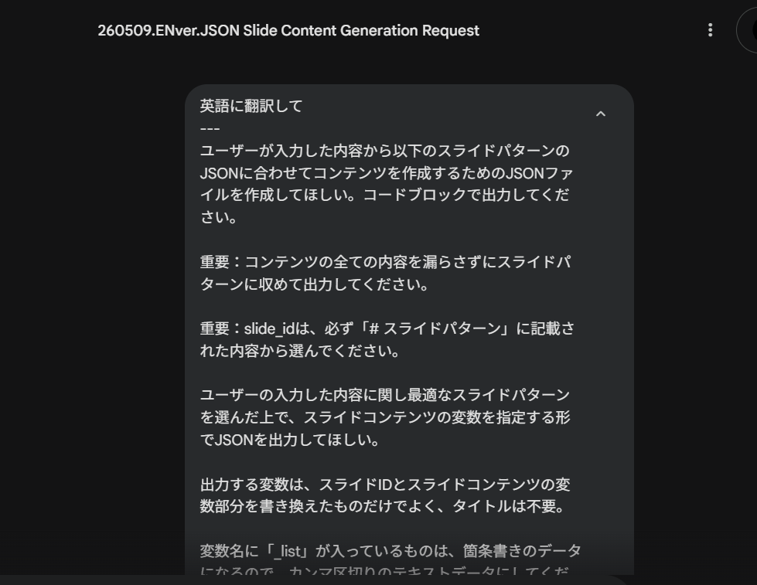
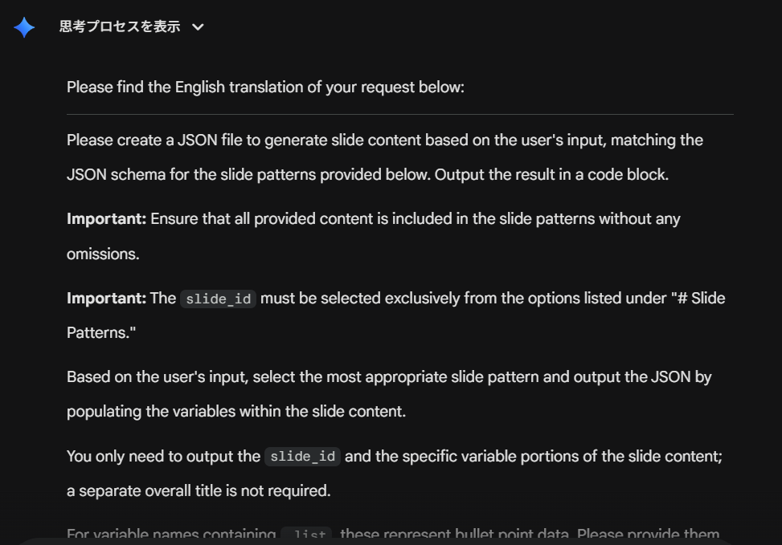
https://gemini.google.com/app/388de851d5770e06

Gemi6
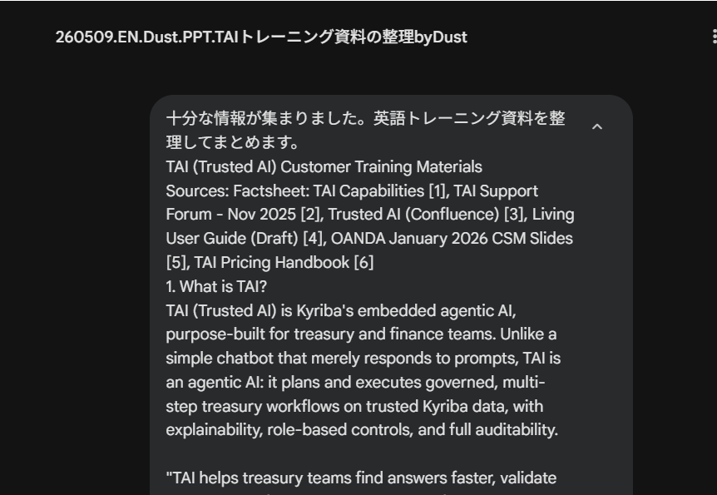
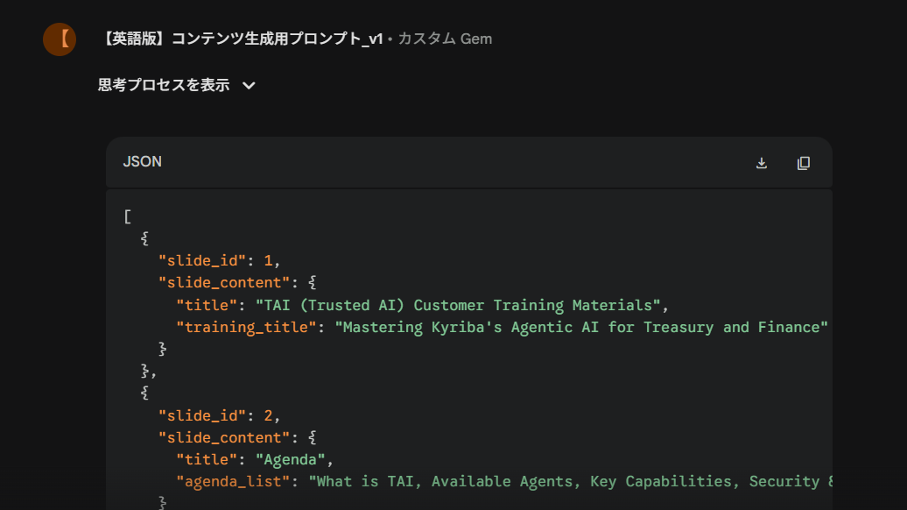
https://gemini.google.com/gem/b7185b22ac94/ba4c331cd093d275

